Cover
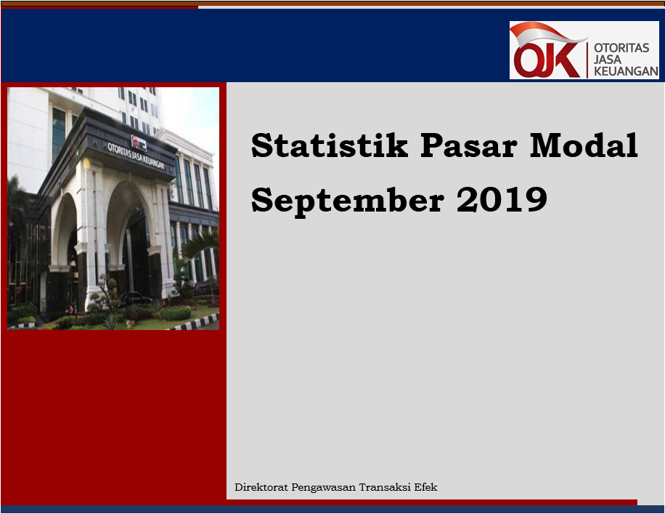

Disclaimer
STATISTIK PASAR MODAL BULAN SEPTEMBER 2019

Disclaimer
OJK dalam publikasi Statistik Bulanan Pasar Modal telah berupaya memastikan kualitas data namun, OJK tidak bertanggung jawab dalam hal terdapat ketidakakuratan atau ketidaklengkapan dalam penyajian data pada publikasi ini. OJK juga tidak bertanggungjawab atas kerugian yang ditimbulkan dari penggunaan data pada publikasi ini.

 | Direktorat Pengawasan Transaksi Efek

I. Diagram Venn
Hal-1 | Direktorat Pengawasan Transaksi Efek | |  | September 2019

Diagram Venn SID per sistem
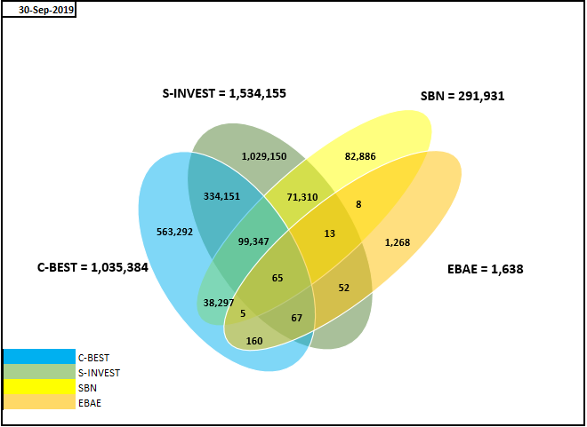

Tabel Crosslink (detail)*

 | SID per 30 SEPTEMBER 2019
 | SID C-BEST ONLY | 563,292
 | SID SBN ONLY | 82,886
 | SID EBAE ONLY | 1,268
 | SID S-INVEST ONLY | 1,029,150
 | CROSSLINK SID C-BEST - S-INVEST | 334,151
 | CROSSLINK SID C-BEST - S-INVEST - EBAE | 67
 | CROSSLINK SID C-BEST - SBN | 38,297
 | CROSSLINK SID C-BEST - EBAE | 160
 | CROSSLINK SID C-BEST - S-INVEST - SBN | 99,347
 | CROSSLINK SID C-BEST - S-INVEST - SBN - EBAE | 65
 | CROSSLINK SID SBN - EBAE | 8
 | CROSSLINK SID S-INVEST - EBAE | 52
 | CROSSLINK SID S-INVEST - SBN | 71,310
 | CROSSLINK SID C-BEST - SBN - EBAE | 5
 | CROSSLINK SID S-INVEST - SBN - EBAE | 13
 | TOTAL | 2,220,071

 | SYSTEM_TYPE | TOTAL SID
 | CBEST | 1,035,384
 | S-INVEST | 1,534,155
 | SBN | 291,931
 | EBAE | 1,638

